Sheet1
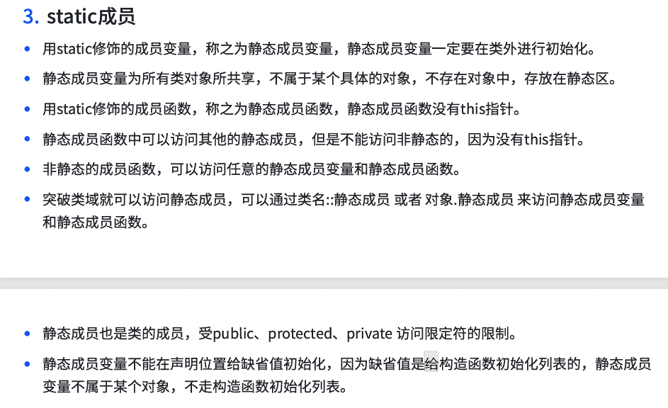

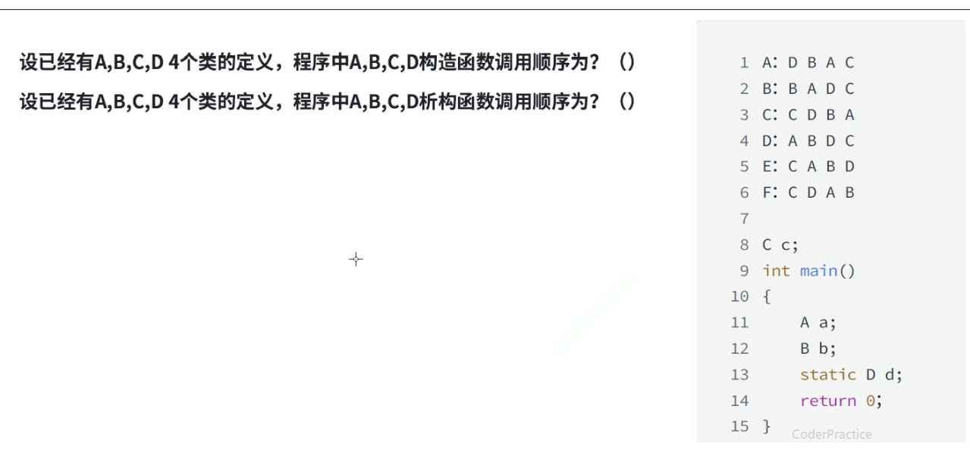

 |  |  |  |  |  | 构造：C A B D

 |  |  |  |  |  | 析构：B A D C

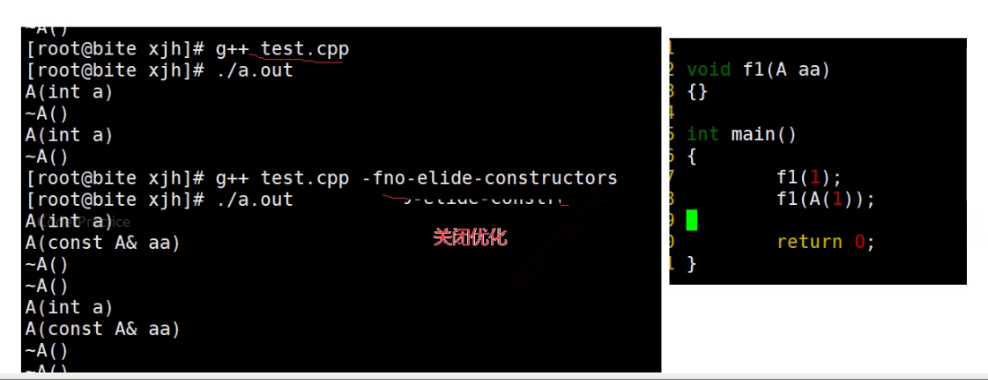

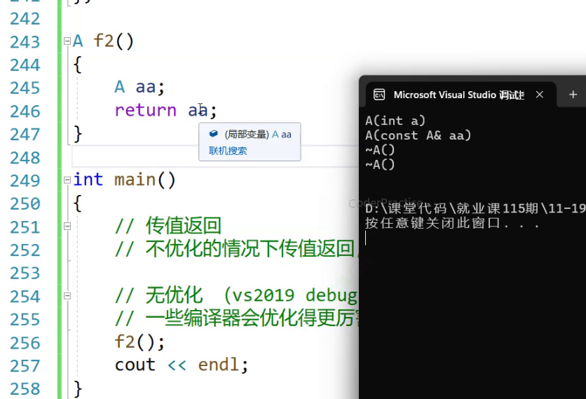

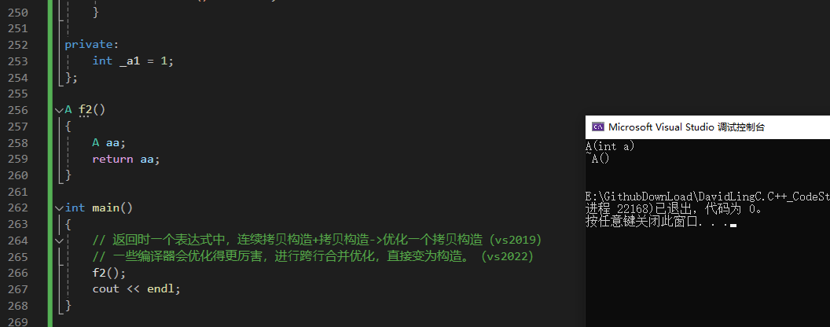

原本应该是这样 | 优化之后是这样 |  | 这个返回值你没用，那编译器就进一步优化，第二个传返回值的拷贝构造也不要了

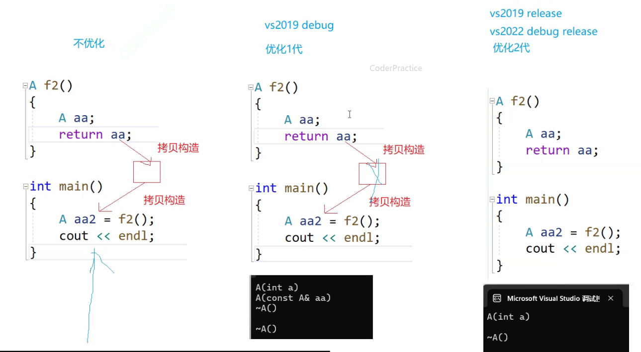

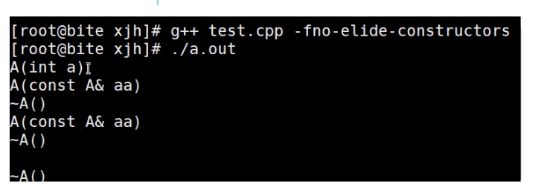

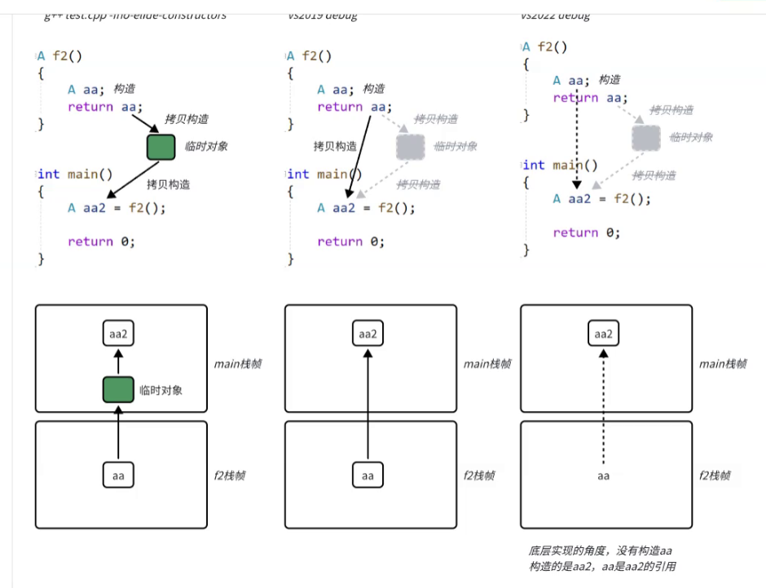

 |  |  |  |  | aa是aa2的别名

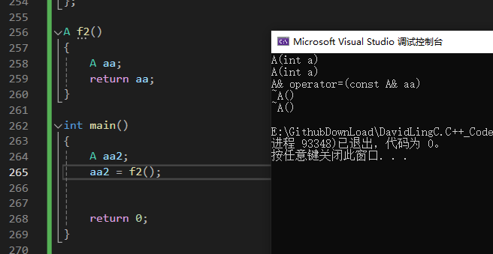

 |  | 这样写会干扰编译器优化的，不要这样写——主要要掌握这个

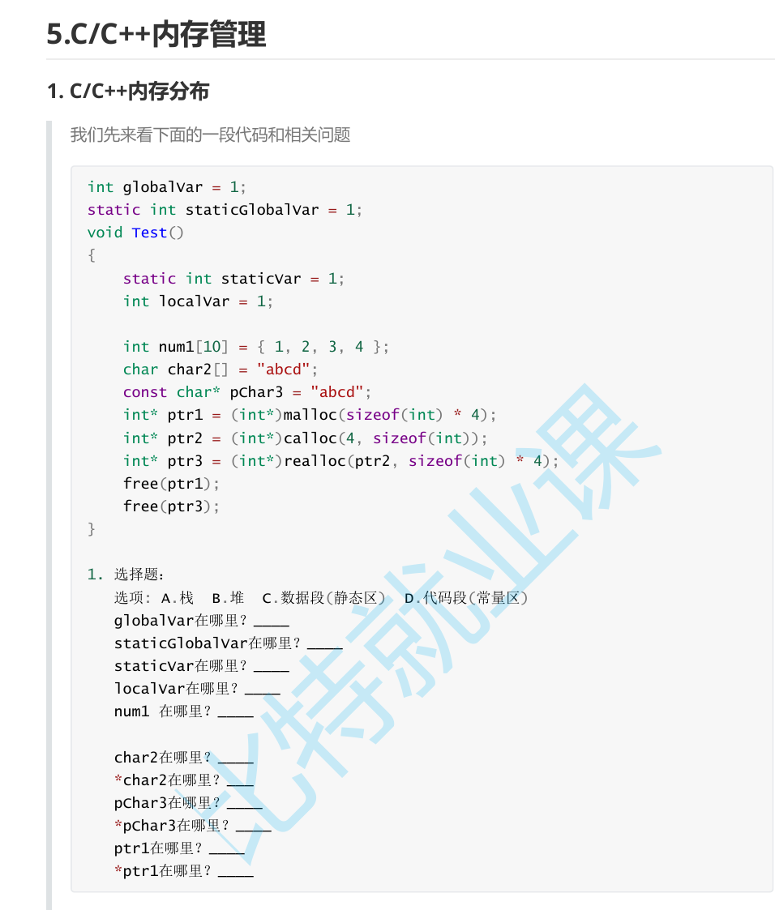

 |  |  |  | C
 |  |  |  | C
 |  |  |  | A | C
 |  |  |  | A
 |  |  |  | A

 |  |  |  | D | A
 |  |  |  | A
 |  |  |  | D | A
 |  |  |  | A | D
 |  |  |  | B | A
 |  |  |  | A | B

